BATCH 3
 | RESEP ADONAN GYOZA BATCH 3
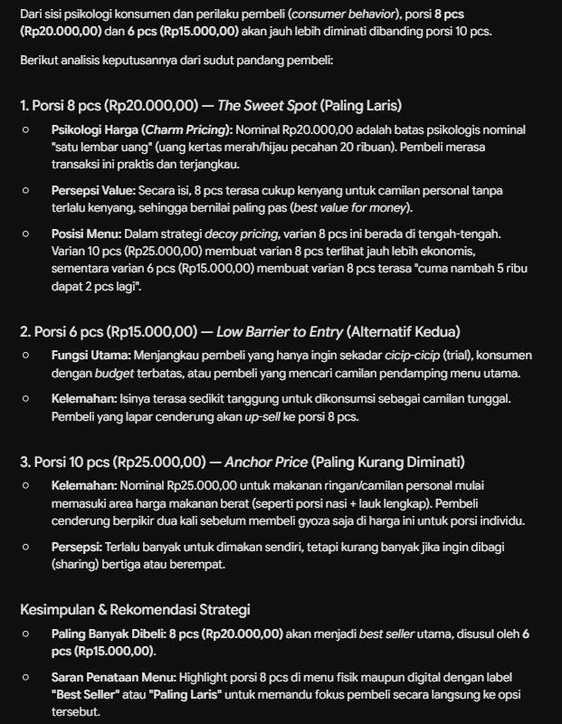
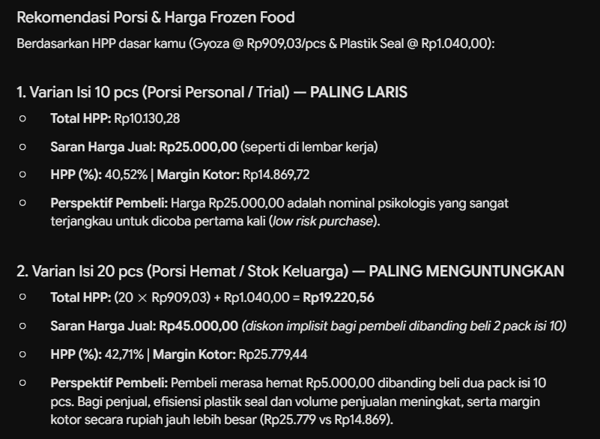
29/8/26 |  |  |  |  |  |  | AYAM 5KG JADI 3KG AYAM FILET | Rp63,333
 | BAHAN | QUANTITY | PERSEN | HARGA | TOTAL |  | D. PRE 1KG JADI 450G DUAN | Rp22,222
 | DAGING AYAM | 1000 | 51% | Rp63.33 | Rp63,333 |  | KULIT GYOZA ISI 30 | Rp8,000
 | TEPUNG TAPIOKA | 200 | 10% | Rp32.00 | Rp6,400
 | DAUN PRE | 98 | 5% | Rp22.22 | Rp2,178
 | SAWI PUTIH | 275 | 14% | Rp13.00 | Rp3,575
 | JAHE | 5 | 0% | Rp18.00 | Rp90 |  | BATCH 3
 | BAWANG PUTIH | 90 | 5% | Rp35 | Rp3,150 |  | KULIT GYOZA 6 | 153 | Rp313.73
 | MICIN | 19 | 1% | Rp54.00 | Rp1,026 |  | hasil batch adonan | 153 | #REF!
 | GULA | 9 | 0% | Rp19.00 | Rp171
 | GARAM | 20 | 1% | Rp10.00 | Rp200
 | KALDU JAMUR | 5 | 0% | Rp162.50 | Rp813
 | SAOS TIRAM | 16 | 1% | Rp665.00 | Rp10,640
 | MINYAK WIJEN | 12 | 1% | Rp338.00 | Rp4,056
 | AIR/MINYAK | 200 | 10% | Rp22 | Rp4,400
 | Total | 1949 | 100% | Rp1,454.06 | Rp100,032

 | HASIL AKHIR BATCH 3
 | BAHAN | QUANTITY | HARGA | TOTAL
 | ADONAN | 1949 | Rp51.32 | Rp100,032
 | KULIT GYOZA | 5 | Rp18,524.37 | Rp100,032
 | Total |  |  | Rp200,063
 | Total Pcs | 156
 | Total HPP | Rp1,282

 | PACKING JUALAN

 | PAPER BOX L | 25 | Rp23,000.00 |  | GORENG |  |  |  | GORENG
 | SAOS BANGKOK FILMA | 50 | Rp24,500.00 |  | GYOZA | 10 | Rp12,824.57 |  | GYOZA | 6 | Rp7,694.74
 | SUMPIT | 50 | Rp10,000.00 |  | PAPER BOX | 1 | Rp920.00 |  | PAPER BOX | 1 | Rp920.00
 | PLASTIK SEAL | 25 | Rp26,000.00 |  | SAOS BANGKOK FILMA | 1 | Rp490.00 |  | SAOS BANGKOK FILMA | 1 | Rp490.00
 |  |  |  |  | SUMPIT | 1 | Rp200.00 |  | SUMPIT | 1 | Rp200.00
 |  |  |  |  | total |  | Rp14,434.57 |  | total |  | Rp9,304.74
 | FROZEN |  |  |  | harga jual |  | Rp25,000.00 |  | harga jual |  | Rp15,000.00
 | GYOZA | 10 | Rp12,824.57 |  | hpp |  | 57.7% |  | hpp |  | 62.0%
 | PLASTIK SEAL | 1 | Rp1,040.00
 | SAOS BANGKOK FILMA | 1 | Rp490.00
 | SUMPIT | 1 | Rp200.00 |  | GORENG
 | jumlah |  | Rp14,554.57 |  | GYOZA | 8 | Rp10,259.65
 | harga jual |  | Rp25,000.00 |  | PAPER BOX | 1 | Rp920.00
 | hpp |  | 58.2% |  | SAOS BANGKOK FILMA | 1 | Rp490.00
 |  |  |  |  | SUMPIT | 1 | Rp200.00
 |  |  |  |  | total |  | Rp11,869.65
 |  |  |  |  | harga jual |  | Rp20,000.00
 |  |  |  |  | hpp |  | 59.3%

Chart1
 | QUANTITY | PERSEN | HARGA | TOTAL
DAGING AYAM | 1025 | 49% | Rp66.67 | Rp78,333
TEPUNG TAPIOKA | 150 | 7% | Rp32.00 | Rp4,800
DAUN PRE | 135 | 6% | Rp26.67 | Rp3,600
SAWI PUTIH | 400 | 19% | Rp16.25 | Rp6,500
JAHE |  | 0% | Rp10.00 | Rp-
BAWANG PUTIH | 130 | 6% | Rp35.00 | Rp4,550
MICIN | 2 | 0% | Rp54.00 | Rp108
GULA | 15 | 1% | Rp19.00 | Rp285
GARAM | 15 | 1% | Rp10.00 | Rp150
KALDU JAMUR | 5 | 0% | Rp162.50 | Rp813
SAOS TIRAM | 24 | 1% | Rp665.00 | Rp15,960
MINYAK WIJEN | 10 | 0% | Rp338.00 | Rp3,380
AIR/MINYAK | 180 | 9% | Rp22.00 | Rp3,960
TELUR | 1 | 0% | Rp1,875.00 | Rp1,875

